Накладная-№3
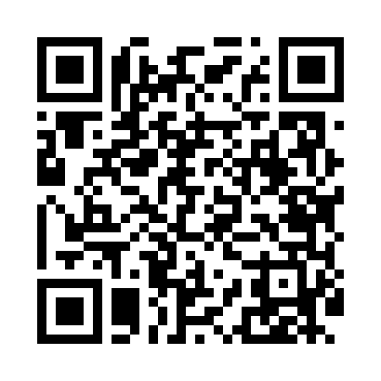
Номер товарно-транспортной накладной: |  |  | Торговый представитель: Kamol aka
Поставщик: Toshkent falcon fly 2 |  |  | Телефон торгового представителя: +998979626299
Дата отгрузки: 24.12.2025 |  |  | Контрагент: """" Klient
Дата консигнации: |  |  | Адрес:
Доставщик: |  |  | Телефон:
Телефон доставщика:
Время заказа: 24.12.2025 11:55:09
№ | Штрих-код | Название товаров (работ,услуг) | Количество | Количество в кейсе | Цена | Сумма
 |  |  | 97 |  |  | 149.5
1 | 2011382037452 | Металический поднос 45*35*4.8 DB-6-22 | 5 | 5 шт. | 5 | 25
2 | 6902011050415 | Пластмасса салатница 20x20x5 см DB-67-76 | 5 | 5 шт. | 2.70 | 13.50
3 | 6292025067777 | Пластмасса пиёла 15x15x7 см DB-67-77 | 10 | 10 шт. | 1.60 | 16
4 | 6920251167809 | Пластиковый салатница 7013 в большой каропке 80 шт DB-67-80 | 10 | 10 шт. | 2 | 20
5 | 6292025067784 | Пластмас пиёла 11x11x5 см DB-67-78 | 10 | 10 шт. | 0.80 | 8
6 | 6902011050385 | Пластмасса соусница 10x6x2 см DB-67-73 | 10 | 10 шт. | 0.60 | 6
7 | 6902011050477 | Пластмасса ликобча 11 plate DB-67-82 | 3 | 3 шт. | 1.40 | 4.20
8 | 6902011050460 | Пластмасса ликопча 16x16x2 см DB-67-81 | 5 | 5 шт. | 1.10 | 5.50
9 | 3567802835294 | Пластмассовый столовый поднос JB-8005, 40×29 см, XP-35-29 | 3 | 3 шт. | 2.20 | 6.60
10 | 3567802835270 | Пластмассовый столовый поднос JB-8003, 30×22 см, XP-35-27 | 3 | 3 шт. | 1.40 | 4.20
11 | 6985411525486 | Корзина для бумаг металлическая KD06-136,Garb age Can DB-2-137 | 10 | 10 шт. | 1.90 | 19
12 | 6921427676002 | Пичок 12 DB-16-68 | 1 | 1 шт. | 5.30 | 5.30
13 | 3331797502862 | Пичок TKD403-7 DB-16-72 | 1 | 1 шт. | 1.40 | 1.40
14 | 6971824956719 | Набор кондитерских насадок из нержавеющей ста ли AFY1823-65 DB-5-213 | 1 | 1 шт. | 1.30 | 1.30
15 | 6888378130598 | Бамбуковый коврик для приготовления суши (мак ису) 24x24 см DB-130-59 | 5 | 5 шт. | 0.60 | 3
16 | 6901645309210 | Силикон лопатка Cookstyle DB-9-21 | 2 | 2 шт. | 1 | 2
17 | 6901645309234 | Силикон чўтка Cookstyle DB-9-23 | 1 | 1 шт. | 1 | 1
18 | 6956780013386 | Ёғоч лопатка 39см DB-13-38 | 1 | 1 шт. | 1 | 1
19 | 6920240502185 | Венчик для взбивания ручной CEX 210-14 DB-5-2 19 | 1 | 1 шт. | 0.50 | 0.50
20 | None | Деревянный Палочки для еды 30 DB-130-28 | 10 | 10 шт. | 0.60 | 6
Итого: 149.5$|->UZS: 1,868,750.00

